Intro
Học viện Công nghệ Bưu chính Viễn thông
Khoa Công nghệ Thông tin 1

Unit Testing Report

Nhóm | 10

Tên dự án | Hệ thống học từ vựng tiếng Anh thông minh
Github | EdenfromWISE/SQA03_Nhom10 at feature/unit-tests

Thành viên nhóm
B22DCCN277 | Nguyễn Quý Hạnh
B22DCCN349 | Trần Minh Hoàng
B22DCCN757 | Nguyễn Anh Tuấn
B22DCCN758 | Nguyễn Anh Tuấn

Screenshots
Folder | Evidence | Notes
/students |  | Unit test
/students |  | Coverage test
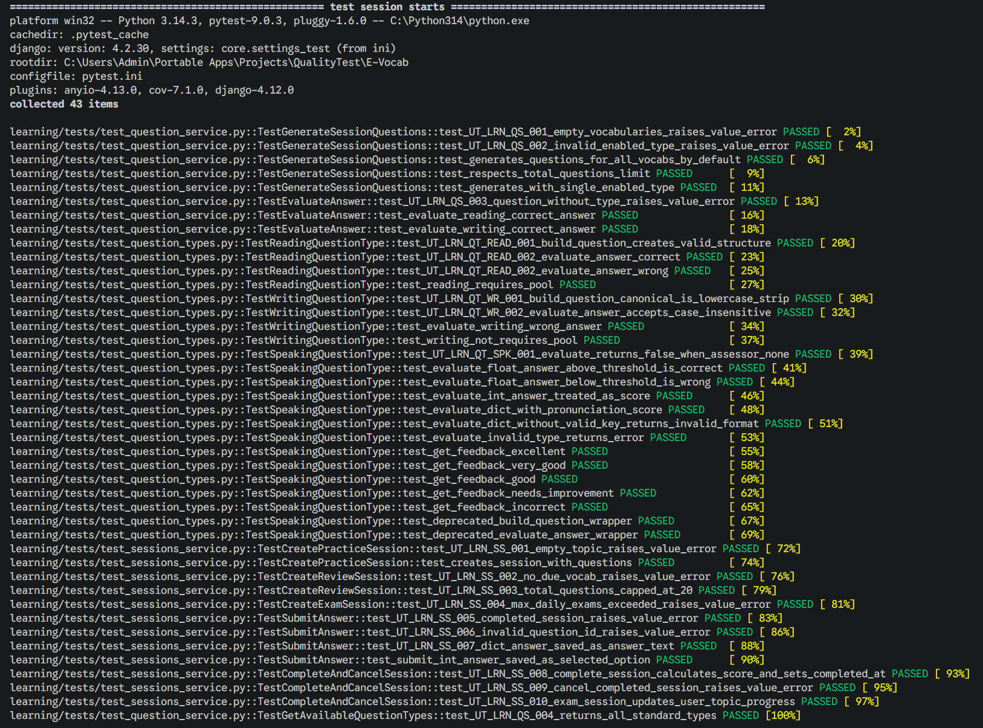
/learning |  | Unit test
/learning | 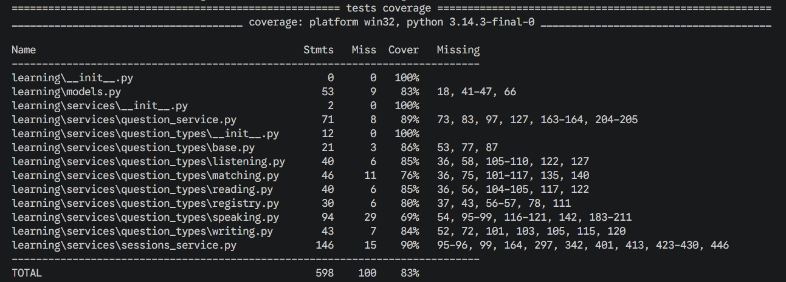 | Coverage test
/progress | 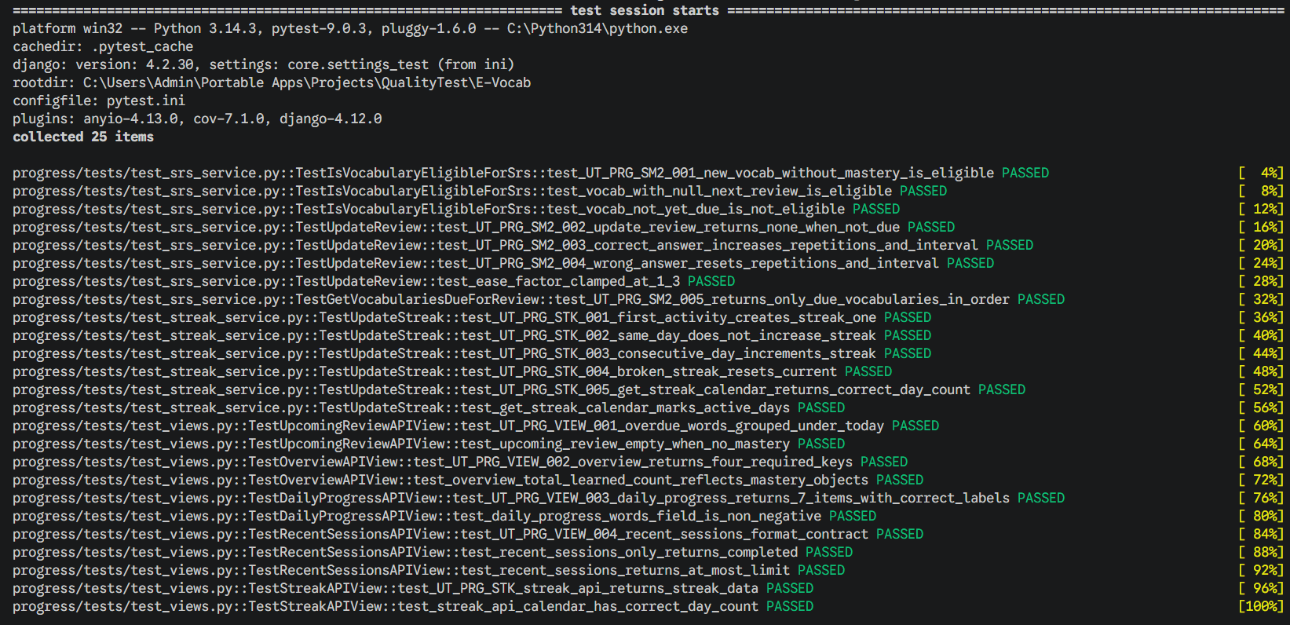 | Unit test
/progress |  | Coverage test
/vocabulary |  | Unit test
/vocabulary |  | Coverage test
/chatbot | 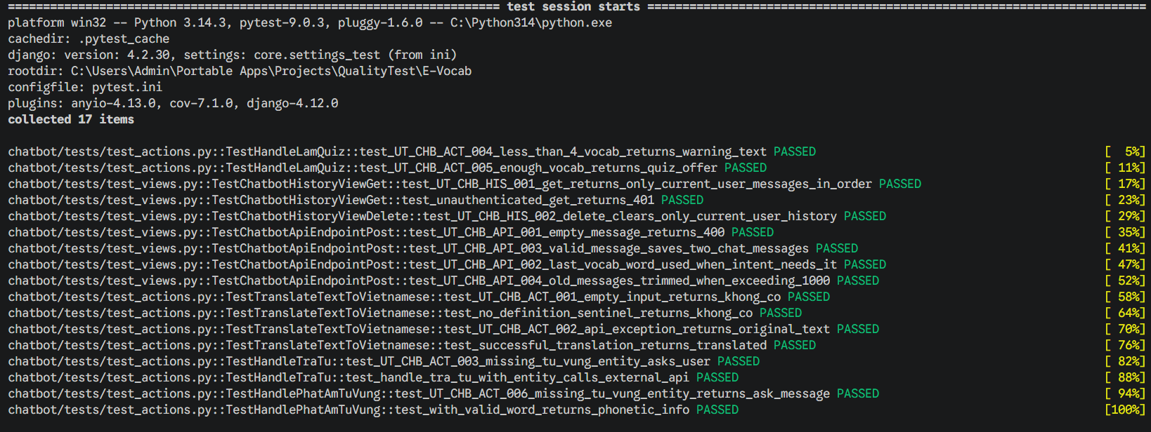 | Unit test
/chatbot |  | Coverage test

